Introdução


ESTAÇÃO PANQUECA |  | Equipe
 |  | Alunas | Número
 |  | Heloísa Marquezini | 8
 |  | Luana Marquezini | 12

Descrição do Negócio
A Estação Panqueca é o lugar ideal para os amantes de panquecas e boa comida, nossa panquecaria é um espaço acolhedor e moderno, onde você pode desfrutar de uma experiência gastronômica única. Com um ambiente que combina conforto e estilo, a Estação Panqueca é o destino ideal para reuniões de amigos, encontros familiares ou simplesmente para saborear uma refeição deliciosa. Oferecemos um menu diversificado que agrada a todos os paladares.

Objetivo e Produtos Oferecidos
Nosso objetivo é proporcionar uma experiência culinária inesquecível, onde cada mordida leva você a uma nova descoberta de sabores. A exemplos de produtos que são oferecidos temos a Panqueca de Frango, super recheada e saborosa, a suculenta Panqueca de Carne Moída e para a sobremesa, a deliciosa Panqueca de Nutella com morangos.
Horários de Funcionamento
Segunda à Sexta | 8h às 22h30
Sábado | 9h às 22h30
Domingo | 9h às 17h
Localização
Umuarama | Rua Porto Alegre, 6319
 | Alto São Francisco
Telefone para contato
(44) 9999-9999

Capital de giro
 | Curso Viabilidade de Projetos & Negócios – seleção de alternativas de investimento

Gráfico de ponto de equilíbrio
 | Vendas brutas | Despesas
Capital de giro necessário

Mês | Vendas brutas | Despesas variáveis | Despesas fixas | Resultado | Saldo acumulado | Despesas variáveis + fixas
1 | 1,683.00 | 7,242.54 | 1,570.00 | -7,129.54 | -7,129.54 | 8,812.54
2 | 6,000.00 | 5,670.80 | 1,660.00 | -1,330.80 | -8,460.34 | 7,330.80
3 | 12,000.00 | 9,576.48 | 1,660.00 | 763.52 | -7,696.82 | 11,236.48
4 | 15,000.00 | 12,315.20 | 1,660.00 | 1,024.80 | -6,672.02 | 13,975.20
5 | 18,000.00 | 14,758.00 | 1,660.00 | 1,582.00 | -5,090.02 | 16,418.00
6 | 20,000.00 | 16,973.00 | 1,660.00 | 1,367.00 | -3,723.02 | 18,633.00
7 | 23,000.00 | 20,630.00 | 1,660.00 | 710.00 | -3,013.02 | 22,290.00
8 | 25,000.00 | 22,912.00 | 1,660.00 | 428.00 | -2,585.02 | 24,572.00
9 | 28,000.00 | 24,675.00 | 1,660.00 | 1,665.00 | -920.02 | 26,335.00
10 | 30,000.00 | 28,092.00 | 1,660.00 | 248.00 | -672.02 | 29,752.00
11 | 33,000.00 | 29,190.00 | 1,660.00 | 2,150.00 | 1,477.98 | 30,850.00
12 | 35,000.00 | 31,884.00 | 590.00 | 2,526.00 | 4,003.98 | 32,474.00

Ponto de Equilíbrio |  | Mês 3 |  |  |  |  | Obs.: o ponto de equilíbrio é atingido quando a curva azul (de vendas brutas) cruza a curva laranja de total de depesas)

Anexos
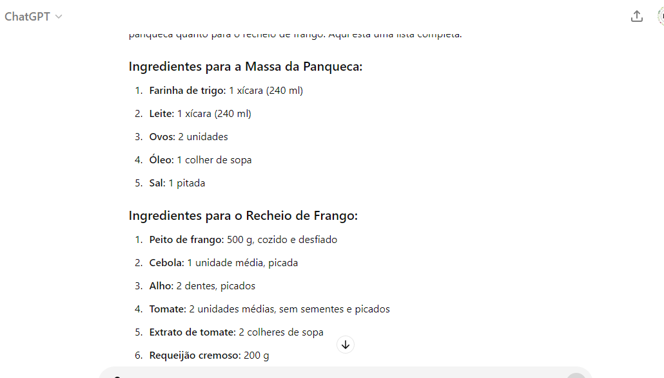
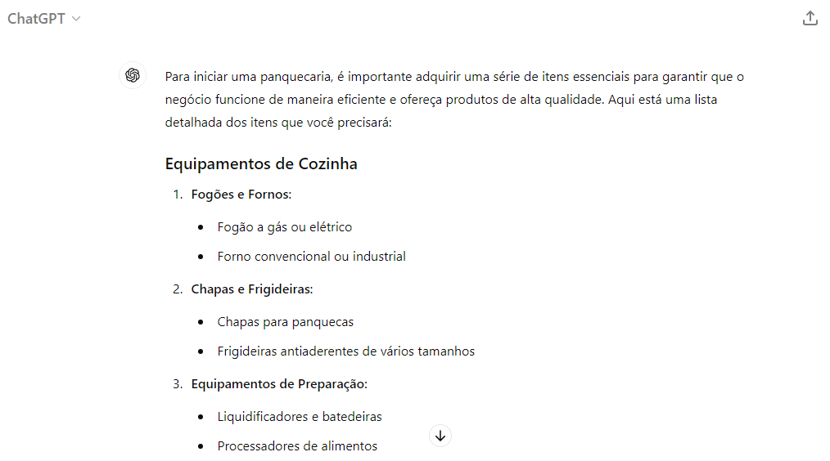
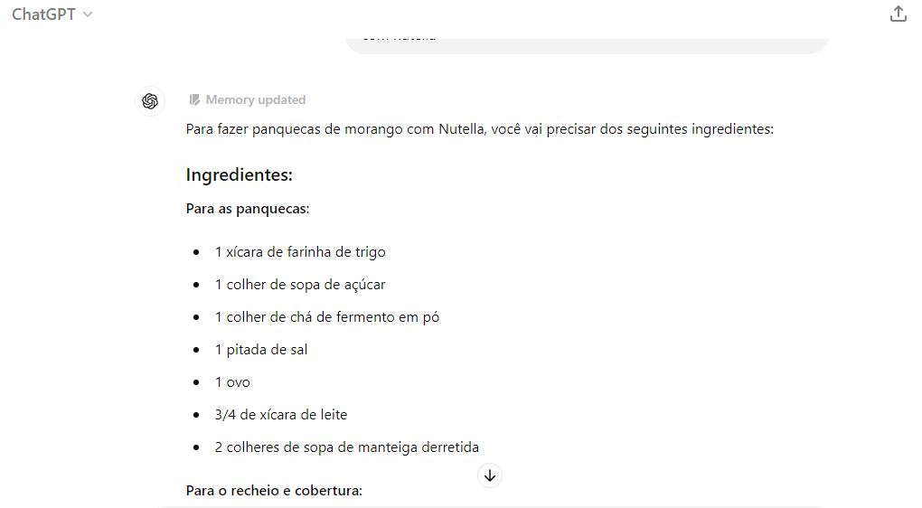
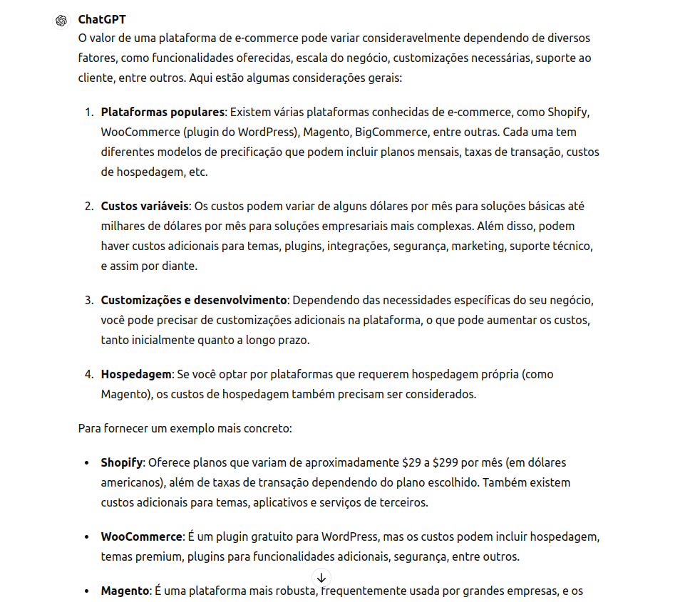
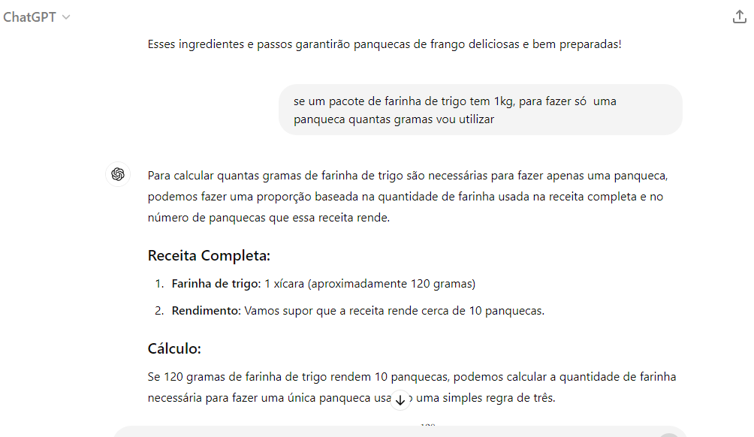
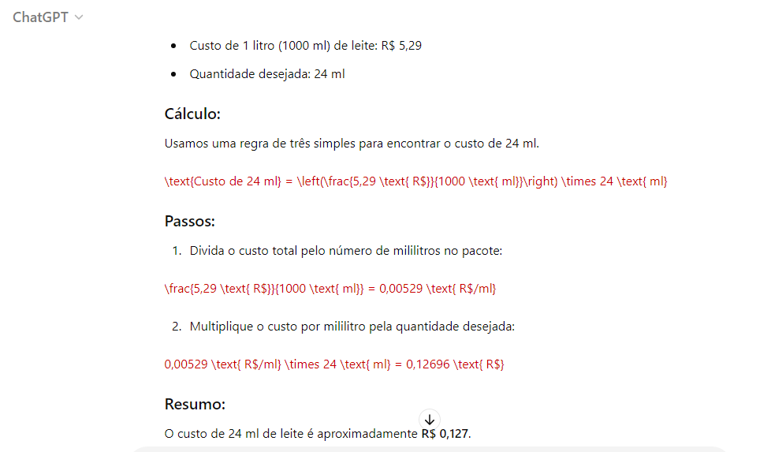
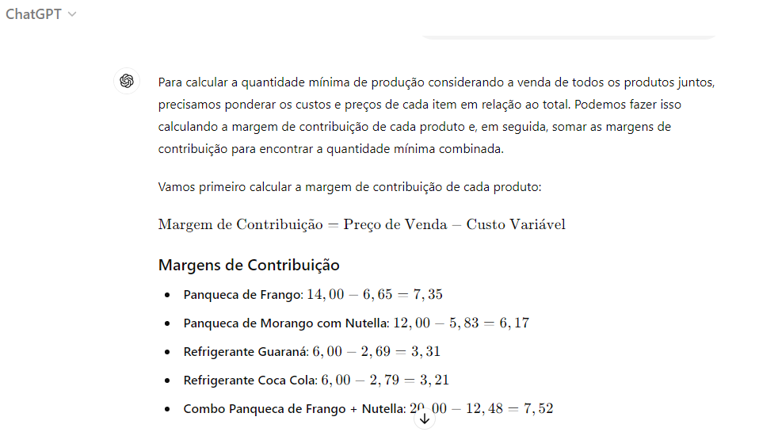
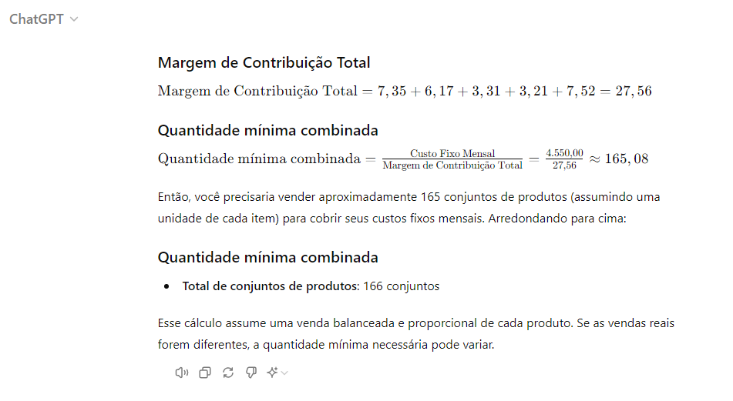
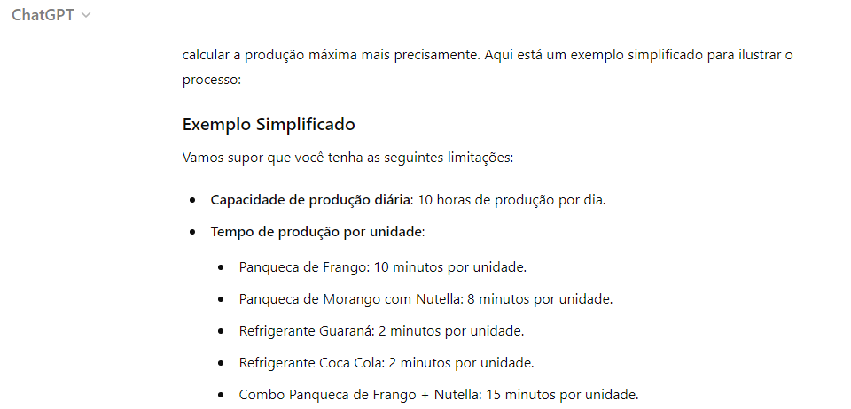
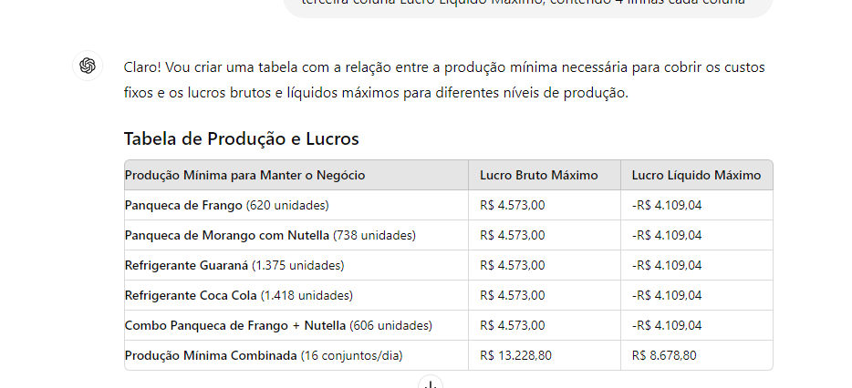
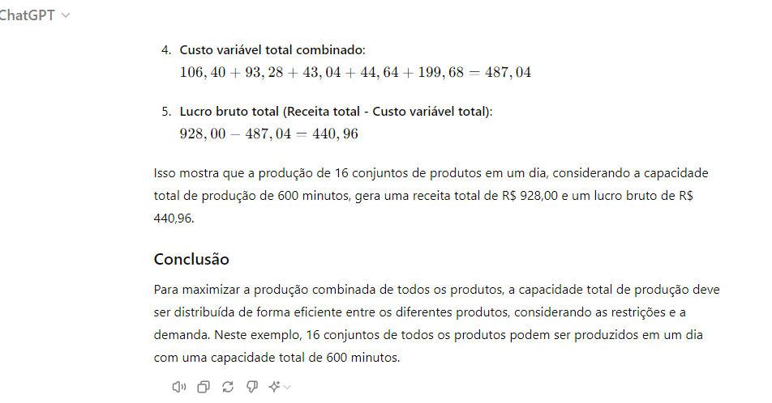
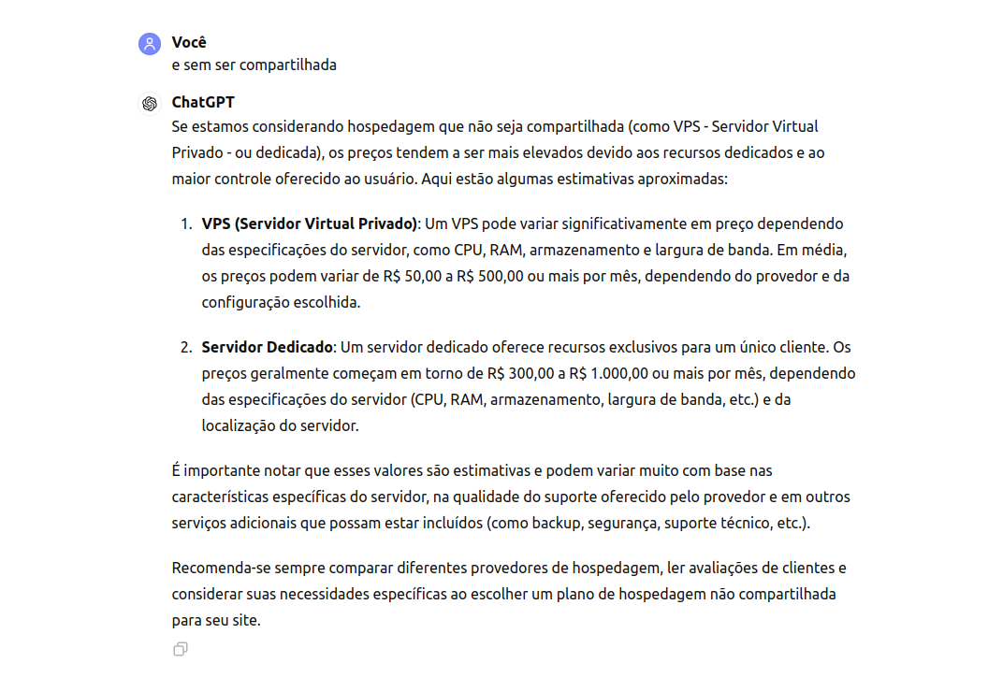
Anexos

